4304-4310
Depth | RXO（冲洗带电阻率） | CALI（井径） | DEN（补偿密度） | CNL（补偿中子） | GR（自然伽马） | RT（） | RI | AC=DT(声波时差) | SP(自然电位) | Depth
4304 | 14.084 | 8.515 | 2.639 | 24.291 | 24.092 | 21.12 | 18.014 | 66.512 | -6.701 | 4304 | 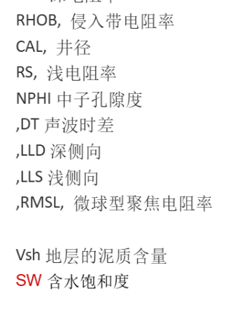
4304.125 | 14.3 | 8.566 | 2.638 | 24.678 | 24.942 | 20.601 | 17.456 | 67.332 | -6.533 | 4304.125
4304.25 | 10.009 | 8.528 | 2.632 | 25.311 | 25.027 | 21.033 | 17.737 | 68.036 | -6.438 | 4304.25
4304.375 | 9.34 | 8.454 | 2.613 | 26.111 | 24.574 | 22.46 | 18.833 | 68.544 | -6.43 | 4304.375
4304.5 | 11.172 | 8.438 | 2.581 | 27.142 | 24.087 | 25.037 | 20.778 | 68.924 | -6.425 | 4304.5
4304.625 | 15.666 | 8.438 | 2.56 | 27.449 | 23.42 | 29.059 | 24.232 | 69.795 | -6.447 | 4304.625
4304.75 | 16.048 | 8.438 | 2.559 | 28.396 | 23.709 | 33.829 | 27.944 | 70.015 | -6.563 | 4304.75
4304.875 | 15.409 | 8.438 | 2.555 | 28.602 | 23.448 | 38.523 | 31.346 | 69.744 | -6.67 | 4304.875
4305 | 17.826 | 8.438 | 2.559 | 28.353 | 23.994 | 42.118 | 33.745 | 69.283 | -6.818 | 4305
4305.125 | 24.286 | 8.438 | 2.577 | 27.92 | 25.302 | 44.31 | 34.978 | 68.513 | -6.994 | 4305.125
4305.25 | 23.893 | 8.438 | 2.599 | 27.215 | 25.253 | 45.788 | 35.602 | 66.831 | -7.096 | 4305.25
4305.375 | 9.232 | 8.438 | 2.614 | 25.357 | 26.817 | 47.275 | 36.367 | 65.447 | -7.295 | 4305.375
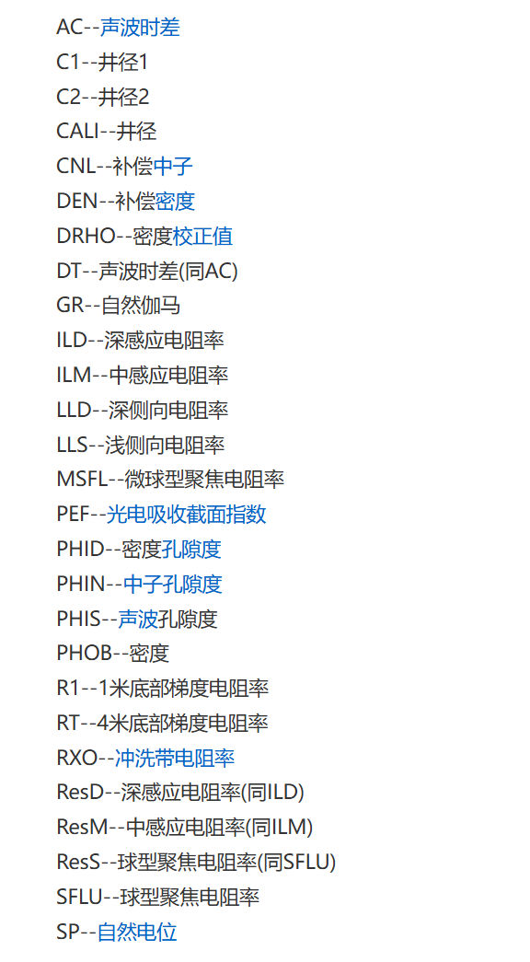
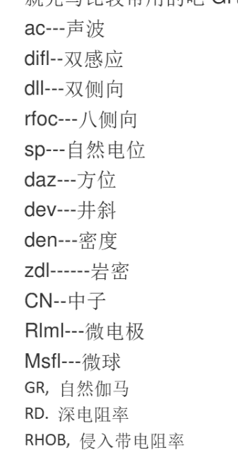
4305.5 | 11.338 | 8.516 | 2.625 | 24.3 | 25.672 | 48.744 | 37.277 | 64.104 | -7.663 | 4305.5
4305.625 | 29.254 | 8.57 | 2.663 | 23.554 | 25.82 | 50.892 | 38.677 | 62.467 | -7.946 | 4305.625
4305.75 | 19.304 | 8.61 | 2.714 | 23.682 | 26.816 | 53.161 | 40.184 | 61.466 | -8.106 | 4305.75
4305.875 | 14.066 | 8.663 | 2.748 | 25.001 | 27.072 | 54.471 | 41.092 | 61.789 | -8.202 | 4305.875
4306 | 12.34 | 8.657 | 2.756 | 25.638 | 27.533 | 53.743 | 40.581 | 61.635 | -8.299 | 4306
4306.125 | 12.572 | 8.602 | 2.739 | 25.946 | 25.811 | 51.405 | 38.966 | 62.057 | -8.611 | 4306.125
4306.25 | 23.073 | 8.655 | 2.726 | 25.542 | 24.776 | 48.649 | 36.877 | 62.555 | -8.772 | 4306.25
4306.375 | 18.606 | 8.671 | 2.721 | 25.601 | 25.2 | 45.86 | 34.698 | 63.425 | -8.935 | 4306.375
4306.5 | 27.756 | 8.593 | 2.721 | 26.406 | 26.432 | 43.479 | 32.896 | 64.241 | -9.157 | 4306.5
4306.625 | 40.797 | 8.482 | 2.718 | 27.244 | 26.746 | 42 | 31.961 | 64.027 | -9.362 | 4306.625
4306.75 | 38.863 | 8.444 | 2.693 | 28.448 | 26.157 | 41.731 | 32.014 | 64.489 | -9.67 | 4306.75
4306.875 | 38.185 | 8.438 | 2.688 | 29.109 | 25.008 | 41.797 | 32.298 | 64.735 | -9.799 | 4306.875
4307 | 38.149 | 8.438 | 2.673 | 29.212 | 23.736 | 41.827 | 32.734 | 65.29 | -10.106 | 4307
4307.125 | 36.945 | 8.438 | 2.659 | 28.654 | 23.674 | 41.418 | 32.765 | 66.12 | -10.437 | 4307.125
4307.25 | 34.816 | 8.438 | 2.658 | 27.583 | 25.186 | 40.193 | 31.9 | 66.782 | -10.596 | 4307.25
4307.375 | 32.215 | 8.438 | 2.652 | 26.785 | 25.609 | 37.829 | 30.162 | 66.269 | -10.692 | 4307.375
4307.5 | 27.486 | 8.438 | 2.665 | 27.173 | 28.131 | 34.242 | 27.295 | 66.25 | -10.985 | 4307.5
4307.625 | 19.704 | 8.438 | 2.67 | 29.021 | 27.472 | 30.779 | 24.498 | 66.708 | -11.287 | 4307.625
4307.75 | 12.462 | 8.438 | 2.668 | 30.546 | 27.203 | 28.257 | 22.564 | 67 | -11.584 | 4307.75
4307.875 | 10.449 | 8.438 | 2.659 | 31.152 | 27.996 | 27.133 | 21.754 | 66.875 | -11.879 | 4307.875
4308 | 11.173 | 8.438 | 2.64 | 31.143 | 28.08 | 27.454 | 21.895 | 66.46 | -12.183 | 4308
4308.125 | 14.084 | 8.438 | 2.63 | 29.092 | 28.106 | 28.694 | 23.008 | 65.999 | -12.587 | 4308.125
4308.25 | 15.473 | 8.438 | 2.632 | 27.416 | 28.187 | 31.002 | 24.939 | 65.715 | -13.007 | 4308.25
4308.375 | 20.043 | 8.438 | 2.632 | 25.951 | 28.152 | 33.962 | 27.293 | 65.127 | -13.501 | 4308.375
4308.5 | 17.616 | 8.413 | 2.642 | 25.512 | 28.874 | 36.758 | 29.437 | 64.622 | -14.066 | 4308.5
4308.625 | 15.306 | 8.379 | 2.662 | 26.039 | 30.334 | 38.766 | 30.852 | 64.253 | -14.673 | 4308.625
4308.75 | 11.899 | 8.437 | 2.664 | 25.468 | 30.437 | 39.951 | 31.385 | 63.074 | -15.275 | 4308.75
4308.875 | 14.682 | 8.438 | 2.682 | 24.578 | 31.694 | 40.766 | 31.866 | 60.829 | -15.979 | 4308.875
4309 | 45.365 | 8.438 | 2.693 | 23.244 | 32.291 | 40.776 | 31.714 | 59.838 | -16.714 | 4309
4309.125 | 48.752 | 8.438 | 2.704 | 22.187 | 33.233 | 38.083 | 29.68 | 59.166 | -17.45 | 4309.125
4309.25 | 55.956 | 8.438 | 2.709 | 21.742 | 35.563 | 31.026 | 24.408 | 58.636 | -18.172 | 4309.25
4309.375 | 6.175 | 8.438 | 2.693 | 21.911 | 39.781 | 19.642 | 15.701 | 58.773 | -18.878 | 4309.375
4309.5 | 2.902 | 8.438 | 2.629 | 22.449 | 43.908 | 11.471 | 9.36 | 61.183 | -19.596 | 4309.5
4309.625 | 4.124 | 8.438 | 2.547 | 24.678 | 50.785 | 7.636 | 6.404 | 66.16 | -20.325 | 4309.625
4309.75 | 4.129 | 8.438 | 2.478 | 26.968 | 58.264 | 5.676 | 4.835 | 70.574 | -21.255 | 4309.75
4309.875 | 4.071 | 8.438 | 2.441 | 29.252 | 67.209 | 4.714 | 4.038 | 75.555 | -22.122 | 4309.875
4310 | 3.484 | 8.438 | 2.439 | 31.124 | 77.131 | 4.291 | 3.698 | 80.784 | -22.756 | 4310

